목차
<연애는 처음이라서> CL

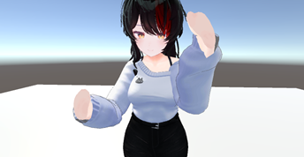 | 디바이스 권장 사양 |  | 모바일 디바이스 권장 사양
 | 구분 | 사양 | 구분 | 사양

 | OS | - | OS | Android 7.0 'Nougat'

 | CPU | - | 프로세서 | 퀄컴 스냅드래곤 865+ SM8250 Platform. Qualcomm Snapdragon X55 5G Modem

 | RAM | - | 메모리 | 8 GB LPDDR5 SDRAM, 256 GB UFS 3.1 규격 내장 메모리

 | HDD | - | 네트워크 | NR Sub-6 TDD SA & NSA 방식 LTE Cat.20 FDD & TDD VoLTE 지원

 | VGA | - | 디스플레이 | 6.7인치(169.5mm) 20:9 비율 2400 x 1080 Infinity-O Display (393 ppi)

목차

1. 연애는 처음이라서_CL_보고서 1.1 연애는 처음이라서_CL_보고서 2. CL 2.1 Main_CL 2.2 Sub_CL

